Sheet1
No | 機能カテゴリ | 機能名 | 説明
1 | 認証・ユーザー | ユーザーログイン | 顧客または社員がログインする機能
2 | 認証・ユーザー | ユーザー登録 | 顧客アカウントの新規作成
3 | 認証・ユーザー | 登録画面表示 | 登録内容の確認
4 | 認証・ユーザー | 登録完了画面表示 | 登録完了
5 | 認証・ユーザー | ログアウト | セッションを終了しログアウト
6 | ホテル閲覧 | ホテル一覧表示 | 顧客が利用できるホテルを一覧で表示
7 | ホテル閲覧 | ホテル詳細表示 | 選択されたホテルの詳細情報を表示
8 | 予約 | 予約フォーム表示 | 顧客が人数や日程などを入力する画面を表示
9 | 予約 | 予約登録 | 入力内容をDBに登録し、予約を確定する
10 | 予約 | 予約確認画面表示 | 予約内容の確認
11 | 予約 | 予約完了画面表示 | 「予約完了しました」の確認メッセージを表示
12 | 予約 | 顧客予約一覧表示 | 顧客が過去の予約履歴を確認できる
13 | 予約 | 予約の変更 | 予約のキャンセルと予約した日程の変更を行う
14 | 予約管理 | 予約一覧確認 | 受け付けた予約の一覧を確認できる
15 | 管理機能 | ユーザー一覧確認 | 管理者がユーザーの一覧を確認 |  |  |  | ブックマーク
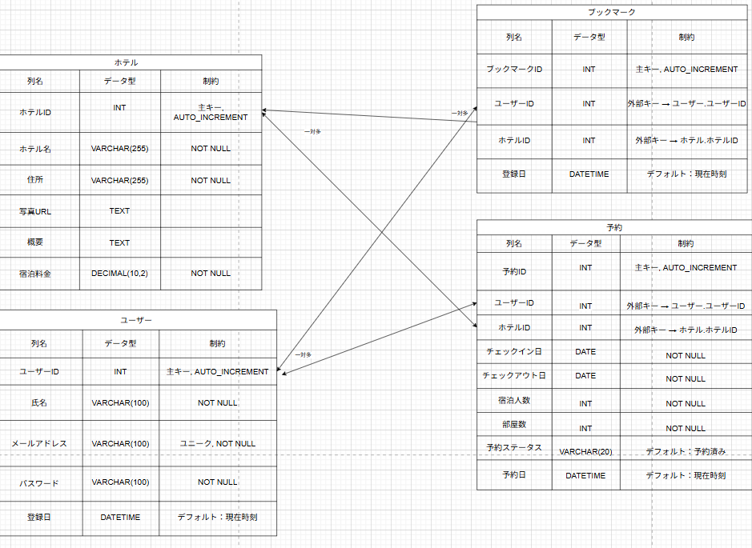
 |  |  |  |  |  |  | 列型 | データ型 | 制約
 |  |  |  | ホテル |  |  | ブックマークID | INT | 主キー,AUTO＿INCREMENT
 |  |  |  | 列名 | データ型 | 制約 | ユーザーID | INT | 外部キー→ユーザー,ユーザーID
 |  |  |  | ホテルID | INT | 主キー,AUTO＿INCREMENT | ホテルID | INT | 外部キー→ホテル,ホテルID
 |  |  |  | ホテル名 | VARCHAR(255) | NOT NULL | 登録日 | DATETIME | デフォルト：現在時刻
 |  |  |  | 住所 | VARCHAR(256) | NOT NULL
 |  |  |  | 写真URL | TEXT |  | 予約
 |  |  |  | 概要 | TEXT |  | 列名 | データ型 | 制約
 |  |  |  | 宿泊料金 | DECIMAL(10,2) | NOT NULL | 予約ID | INT | 主キー,AUTO＿INCREMENT
 |  |  |  |  |  |  | ユーザーID | INT | 外部キー→ユーザー,ユーザーID
 |  |  |  |  |  |  | ホテルID | INT | 外部キー→ホテル,ホテルID
 |  |  |  | ユーザー |  |  | チェックイン日 | DATE | NOT NULL
 |  |  |  | 列名 | データ型 | 制約 | チェックアウト日 | DATE | NOT NULL
 |  |  |  | ユーザーID | INT | 主キー,AUTO＿INCREMENT | 宿泊人数 | INT | NOT NULL
 |  |  |  | 氏名 | VARCHR(100) | NOT NULL | 部屋数 | INT | NOT NULL
 |  |  |  | メールアドレス | VARCHR(100) | ユニーク,NOT NULL | 予約ステータス | VARCHAR(20） | デフォルト：予約済み
 |  |  |  | パスワード | VARCHR(100) | NOT NULL | 予約日 | DATETIME | デフォルト：現在時刻
 |  |  |  | 登録日 | DATETIME | デフォルト；現在時刻

